Sheet1
渠道 |  | 自查项目 | 注意事项
小米-打包前 | 统计SDK | 统计应用ID：TD0379
 |  | 渠道号：xiaomi1_yjcs
 |  | AES_KEY:PScP4c6CcZn4sCHl
 |  | AES_IV:jskzfqVdlBKLWpKS
 |  | MD5_key:bzzeHgmAmbtsxktR75CQHC3UntxyMqYX
 |  | 游戏名称：疯狂都市 | 高亮注意名称！更新版本时要全部名称含括号都打在解析包里
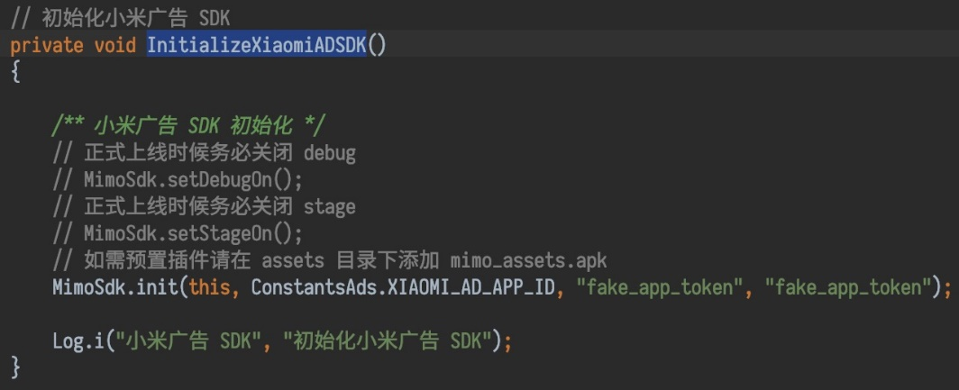
 | 渠道SDK-小米单机SDK | 游戏包名：com.crazycity.kuaiyou.mi | 高亮注意包名！包名与小米后台对应
 |  | APPID: 2882303761517927151 | 账号登录功能不接入
 |  | APPKEY：5751792790151
 |  | AppSecret: ShNdPJSb8Yt5IshDcUwIhw==
 | 广告SDK-米盟 | 游戏包名：com.crazycity.kuaiyou.mi | 包名与小米后台对应
 |  | 关闭debug | 上线前关掉调试模式，不然不返回计费广告
 |  | APPID：2882303761517927151
 |  | banner ID：7843469afd8e2c4f8b3bd9011dbee791
 |  | 插屏ID：330de2d0e5fd698f5f83994ad50a8505
 |  | 激励下载ID：b9353f63246579546dd5e39074559c03 | 可暂不接入
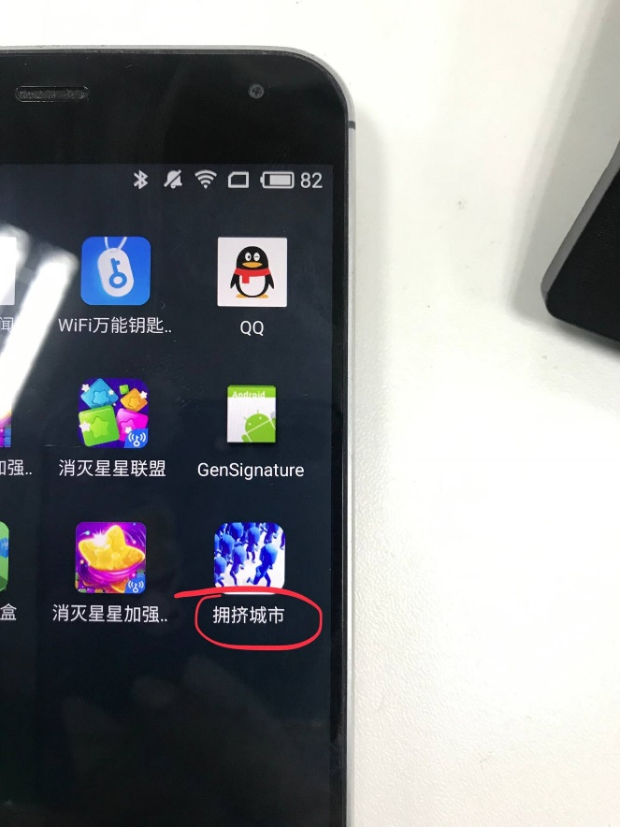
 |  | 系统开屏ID：b272d42c4082bda4f46b688da4395791
打包后 | 游戏内容 | 游戏名称：疯狂都市 | 检查名字，别用拥挤城镇、拥挤城市、拥挤小镇
 |  | 检查游戏首页：疯狂都市 | 检查名字，别用拥挤城镇、拥挤城市、拥挤小镇
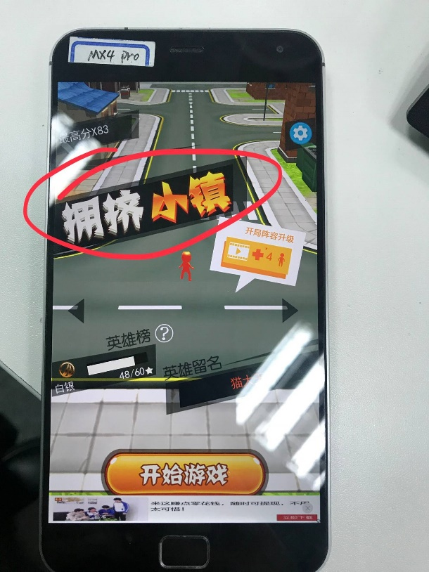
 |  | 开屏页：快之游LOGO、健康游戏公告 | 别打成落云轩了
 |  | 所有广告是否正常显示
 |  | 小米8刘海屏是否正常显示 | 做个适配
 |  | 带虚拟按键屏幕是否遮挡广告 | 做个适配

